【半年・３か月払用】請求書作成方法
画像は通常分の利用給付費になっていますが、預かり保育分も同様に作成願います。
請求書の作成方法（半年・３か月請求の施設用）

※最初に「請求書（毎月払用）」ページから請求先情報を入力してください。
※精算払になりますので、請求月の翌月に作成・御提出いただきます。（前金払はできません。）
１ 提供証明書を作成後、「内訳●月」ページでその月の利用人数及び料金を入力します。
入力が終わったら、一度、「上書き保存」をします。
※預かり保育の無償化上限額は、日額490円×提供日数です。（月額設定の場合12,300円）
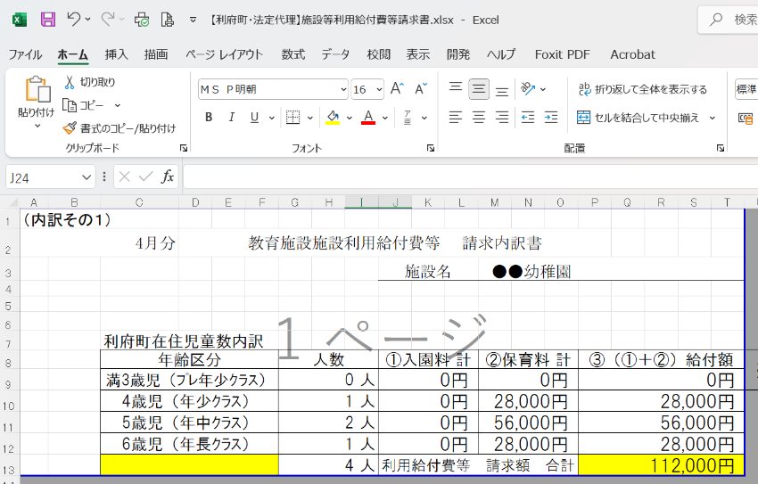
②上書き保存

①入力

２ 「内訳●月」の内容が、「内訳」ページに反映されます。
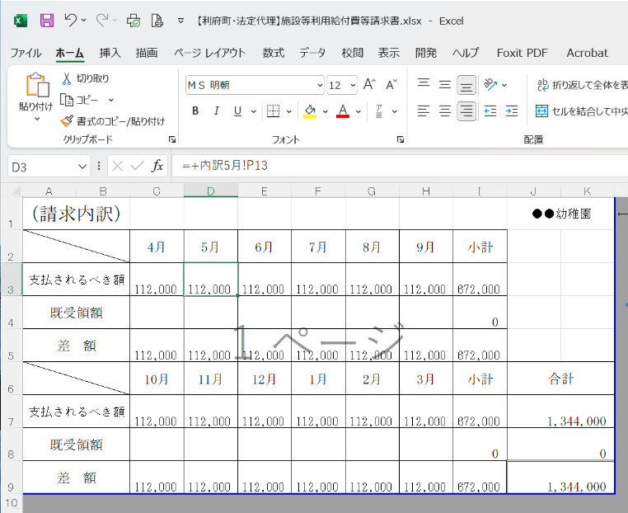

３ 自動計算により、内訳の合計が請求書の金額として反映されてしまうため、
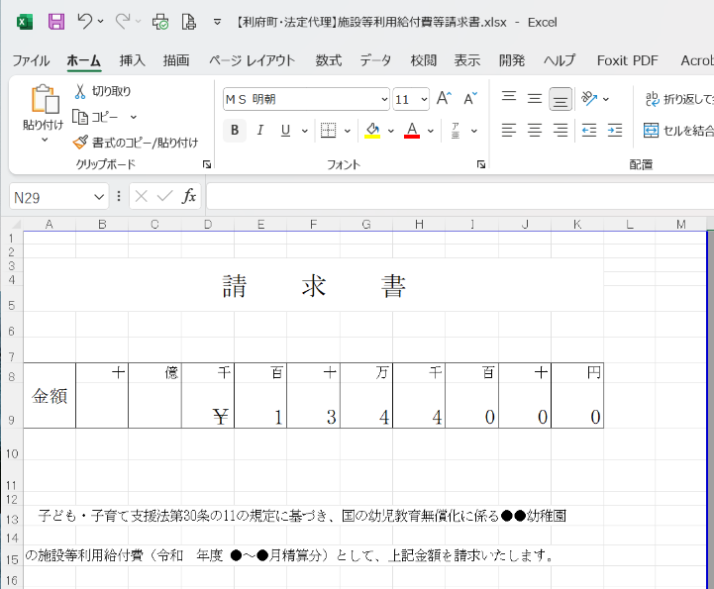

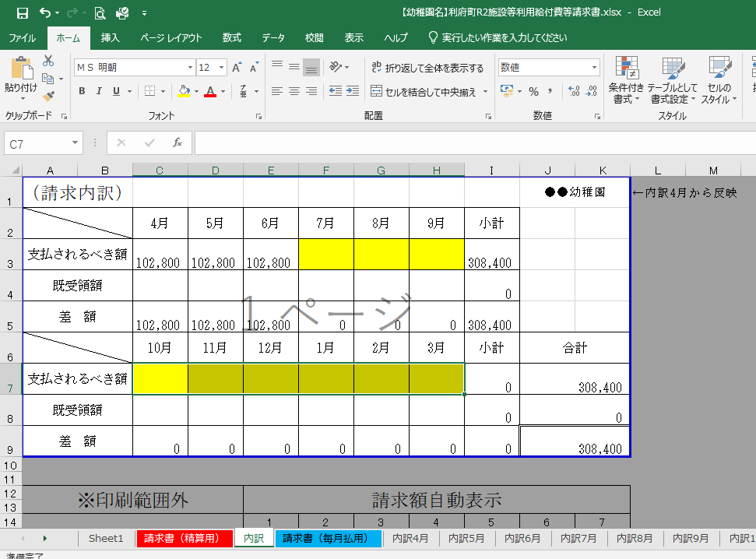
４ 請求月以外の金額（支払されるべき額）を削除（キーボード右上「delete」等）してください。
【例】４～６月分の請求の場合は、黄色部分を削除します

合計金額が変わります

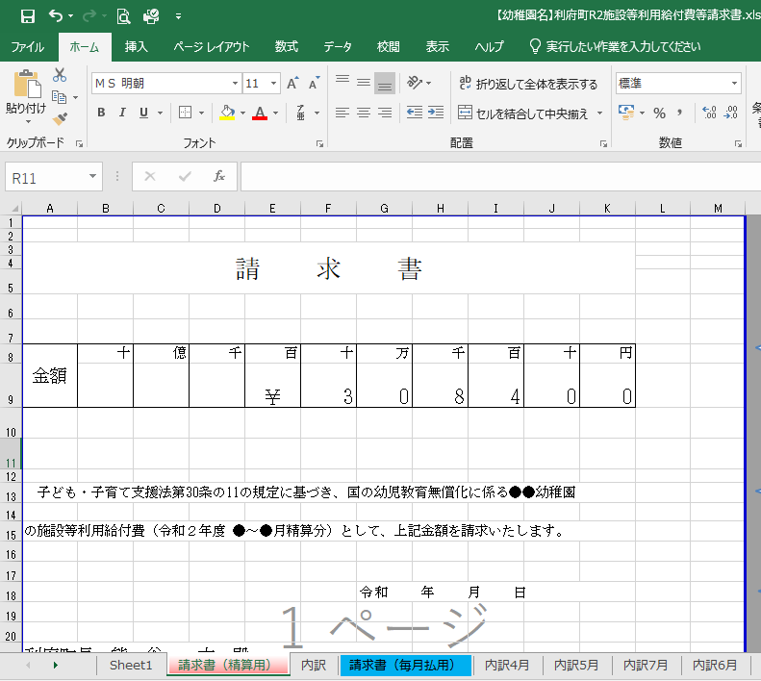
６ 「請求書（精算用）」ページに請求月分の金額（支払されるべき額）が反映されます。

７ 「請求書（精算用）」、「内訳」、「内訳●月（請求月分）」ページを印刷し、御提出願います。
※ファイルを閉じる時は、「保存しない」を選択してください。
※「請求書（精算用）」に責任者・担当者の氏名、電話番号を入力いただければ押印は不要です。

次回請求時も、同様の手順で請求書を作成願います。
不明な点がありましたら利府町子ども支援課（直通022-767-2196）にお問い合わせください。
御提出いただく前に、メールでデータをお送りいただければ確認させていただきます。

